课程地图
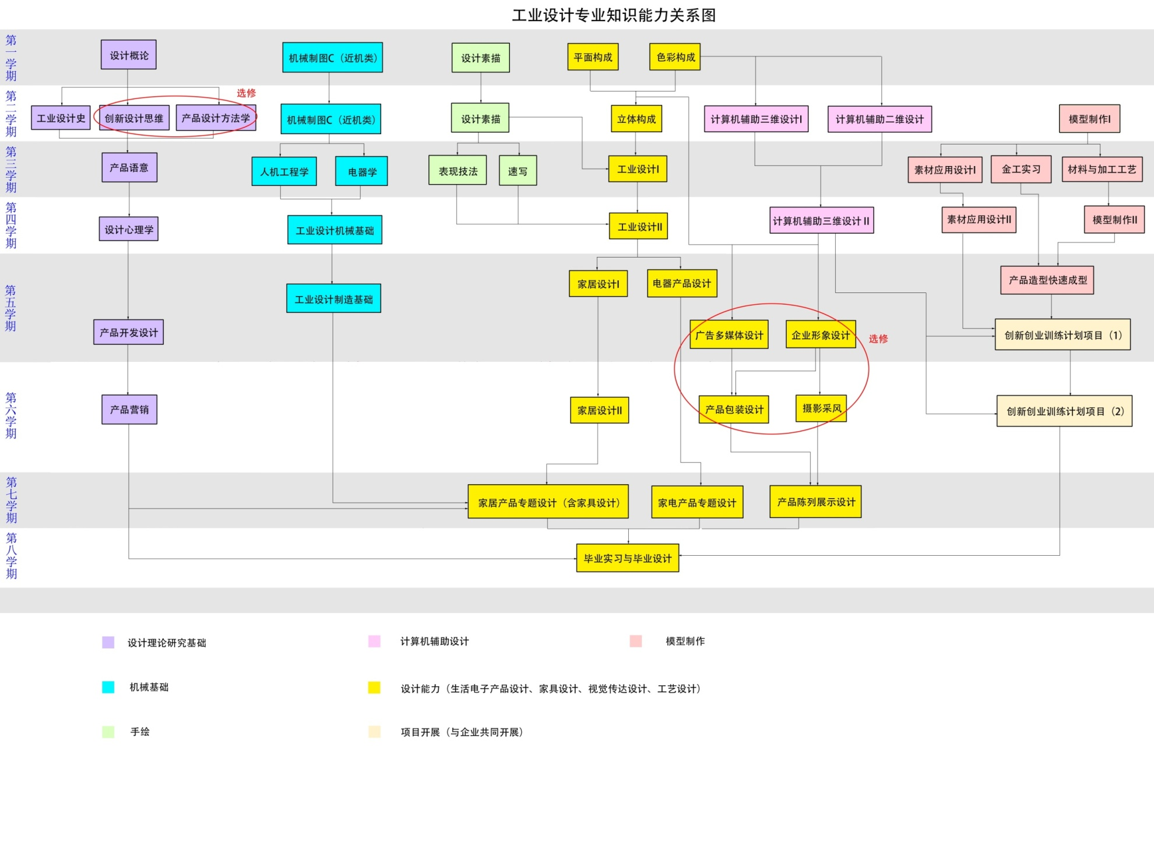
五、课程地图
范例

